报价单
关于一批无人机采购-供应商报价模板（请供应商按要求填写打印盖章后上传） 供应商名称： 联系方式：
序号 | 采购需求 |  |  |  |  |  |  |  | 供应商响应
 | 产品名称 | 产品需求 | 品牌 |  | 预算单价 | 单位 | 数量 | 预算小计 | 响应参数 | 图片 | 单位 | 响应单价 | 数量 | 响应小计
1 | 无人机（Mavic大疆御3E标准版套装+基础保险+三电一管） | 型号：Mavic大疆御3E 套装需求：标准版（Mavic3E飞行器*1；Mavic3智能飞行电池*1；microSD卡64GB*1；螺丝刀(配套遥控器)*1；桌面充电器(100W)*1；100W充电器AC 线*1；云台保护罩*1；Mavic3行业系列螺旋桨(对)*3；RC Pro行业版*1；USB-C线*1；双头 USB-C 数据线*1；安全箱*1）+三电一管电池套装（电池*3+充电管家*1）+基础险。 裸机重量(带桨叶): 915 g。 最大起飞重量：1050 g。 最大抗风速度：12 m/s。 最大续航里程：32 km。 广角：4/3 CMOS，2000 万像素，机械快门。 长焦：等效焦距 162 毫米，1200 万像素，56 倍混合变焦。 | 大疆 | 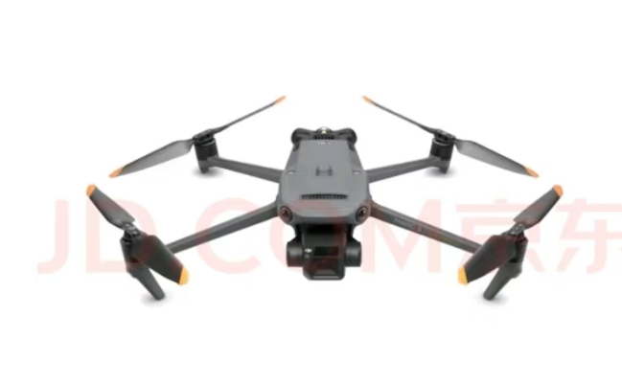 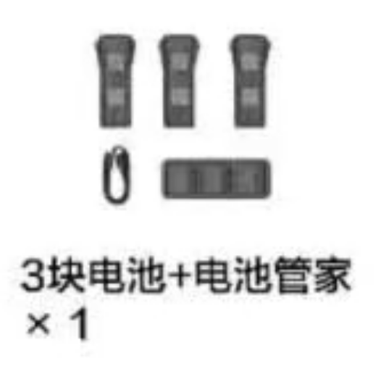 | 30000.00 | 套 | 15 | 450000.00
 | 户外电源 | 需求：在原基础上外加一根Mavic3快充线。 型号：POWER 2600W 1024Wh 1度电 容量：1024 瓦时。 最大输出功率：2600瓦。 产品重量：约13千克 接口：140瓦USB-C接口x2；24瓦USB-A接口x2；SDC接口x1；SDCLite接口x1AC(交流电)供电接口x2；AC(交流电)充电接口x1。 电芯材质：磷酸铁锂。 典型循环寿命：4000 次循环。 快充充电时长：70分钟。 最大支持太阳能板数量：6块 太阳能最高输入功率：800 瓦。 | 大疆 | 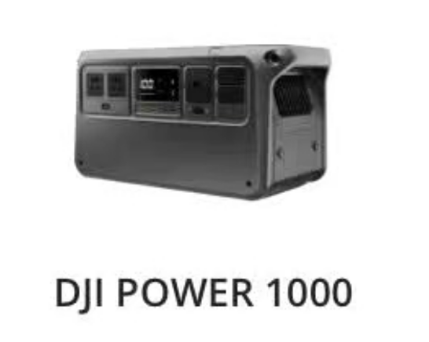
 | 双发抛投器 | 型号：ZD2-M3-V2。 适用型号：DJI 御3。 尺寸：90*34*48mm。 电压:5V。 信号:PWM/光敏。 重量约:56g-75g。 | SWIFTFIRE | 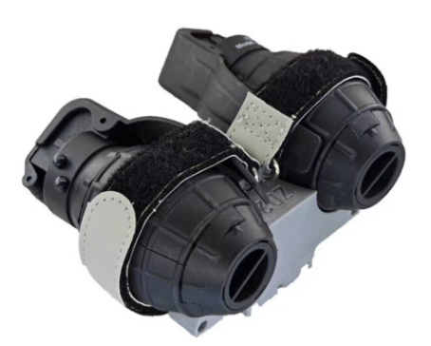
合计 |  |  |  |  |  |  |  | 450000.00

